Protocole Jonglerie
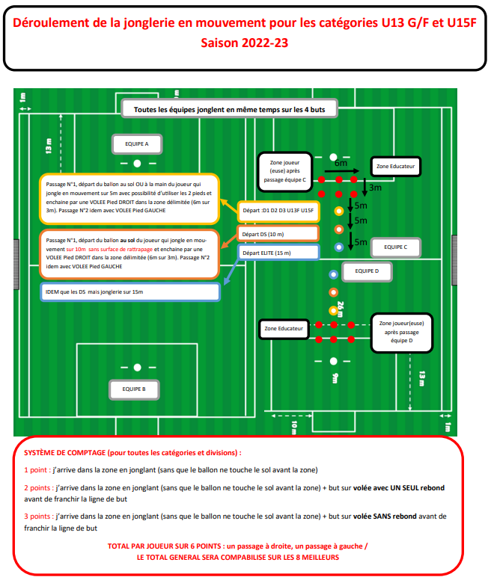

Annexe
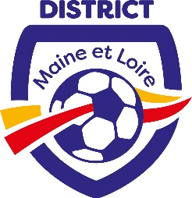
 | ANNEXE
Phase : | DIVISION : |  | DISTRICT FOOTBALL DU MAINE ET LOIRE
Date : | GROUPE : |  | FEUILLE DE PLATEAU CRITERIUM U15F
Journée :

OBSERVATION D'AVANT PLATEAU |  | OBSERVATION D'APRES PLATEAU

Signature des dirigeants responsables | Signature du responsable de l'arbitrage | Signature des dirigeants responsables |  |  | Signature du responsable de l'arbitrage

OBSERVATION DU RESPONSABLE DE L'ARBITRAGE

Signature des dirigeants responsables |  |  |  | Signature du responsable de l'arbitrage

